NEWTON
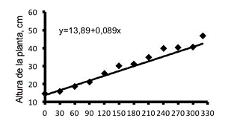
INTERPOLACION POLINOMIAL POR NEWTON |  |  |  |  |  |  |  |  |  |  |  |  | Dias | Altura
Para ello usaremos datos de crecimiento de la planta Eugenia stipitata |  |  |  |  |  |  |  |  |  |  |  |  | 30 | 10
 |  |  |  |  |  |  |  |  |  |  |  |  | 60 | 15
 |  |  |  |  |  |  |  |  |  |  |  |  | 90 | 20
 |  |  |  |  |  |  |  |  |  |  |  |  | 120 | 25
 |  |  |  |  |  |  |  |  |  |  |  |  | 150 | 28
 |  |  | diferencias dividas |  |  |  |  |  |  |  |  |  | 180 | 32
 | Dias | Altura | nivel 1 | nivel 2 | nivel 3 | nivel 4 | nivel 5 | nivel 6 | nivel 7 | nivel 8 | nivel 9 | nivel 10 | 210 | 35
 | 30 | 10 | 0.16666666667 | 0 | 0 | -1.0288065844E-07 | 2.4005486968E-09 | -3.2388355434E-11 | 3.0846052794E-13 | -2.2302905819E-15 | 1.2740517448E-17 | -5.9269073845E-20 | 240 | 37
 | 60 | 15 | 0.16666666667 | 0 | -1.2345679012E-05 | 2.5720164609E-07 | -3.4293552812E-09 | 3.2388355434E-11 | -2.2680921172E-13 | 1.2096491292E-15 | -5.0402047049E-18 |  | 270 | 39
 | 90 | 20 | 0.16666666667 | -0.0011111111111 | 1.8518518519E-05 | -2.5720164609E-07 | 2.4005486968E-09 | -1.5241579028E-11 | 6.3506579282E-14 | -1.5120614115E-16 |  |  | 300 | 41
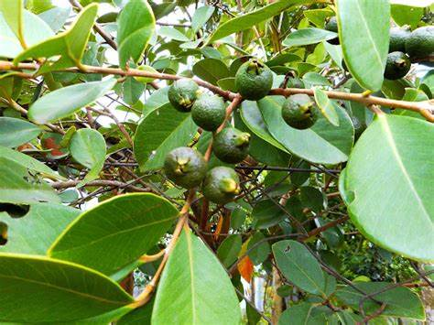
 | 120 | 25 | 0.1 | 0.00055555555556 | -1.2345679012E-05 | 1.0288065844E-07 | -3.4293552812E-10 | -1.9051973784E-12 | 2.7217105406E-14 |  |  |  | 320 | 42
 | 150 | 28 | 0.13333333333 | -0.00055555555556 | -2.4093381611E-21 | 5.1440329218E-08 | -6.8587105624E-10 | 3.8103947569E-12
 | 180 | 32 | 0.1 | -0.00055555555556 | 6.1728395062E-06 | -5.1440329218E-08 | 8.8232598672E-26
 | 210 | 35 | 0.066666666667 | 0 | 0 | -5.1440329218E-08
 | 240 | 37 | 0.066666666667 | 0 | -6.1728395062E-06
 | 270 | 39 | 0.066666666667 | -0.00055555555556
 | 300 | 41 | 0.033333333333
 | 330 | 42

 | 100 | 22.161214927

LAGRANGE
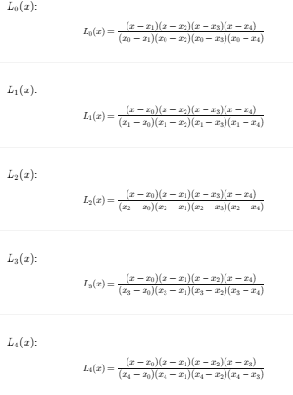
INTERPOLACION POLINOMIAL POR LAGRANGE
Para ello usaremos datos de crecimiento de la planta Inga spectabilis
 |  |  | quremos saber para el dia 170
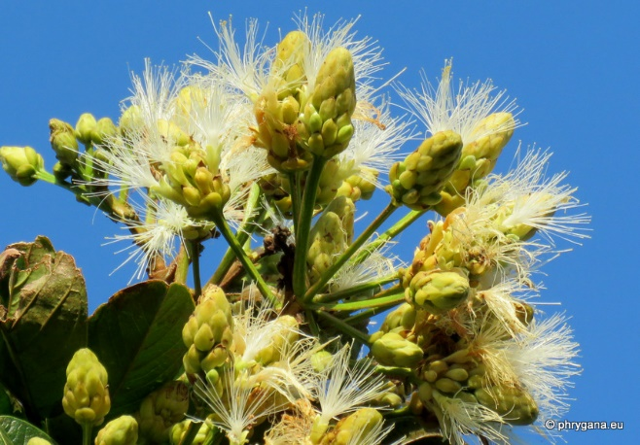
 | Dias | Altura (cm)
 | 30 | 16 | Primero hallamos los L
 | 60 | 22
 | 90 | 28 | L0 | -0.041152263374
 | 120 | 34 | L1 | 0.22633744856 | Dias | Altura (cm)
 | 150 | 40 | L2 | -0.54320987654 | 30 | 16
 | 180 | 45 | L3 | 0.90534979424 | 60 | 22
 | 210 | 50 | L4 | 0.45267489712 | 90 | 28
 | 240 | 54 |  |  | 120 | 34
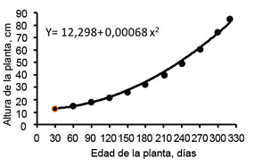
 | 270 | 58 |  |  | 150 | 40
 | 300 | 59.5 |  |  | 180 | 45
 | 320 | 59.15 |  |  | 210 | 50
 |  |  |  |  | 240 | 54
X | 170 | 43.55 |  |  | 270 | 58
 |  |  |  |  | 300 | 59.5
 |  |  |  |  | 320 | 59.15

SPLINE
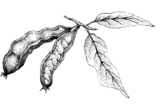
 | INTERPOLACION POLINOMIAL POR SPLINE
 | Para ello usaremos datos de crecimiento de la planta Inga edulis

 | Dias | Altura | h | b' | c | d | b | 1 | 0 | 0 | 0 | 0 | 0 | 0
0 | 30 | 16 | 30 | 0 | 5.5511151231E-19 | 1.8993352327E-07 | 0.19982905983 | 30 | 120 | 30 | 0 | 0 | 0 | 0
1 | 60 | 22 | 30 | 0 | 1.7094017094E-05 | -9.4966761633E-07 | 0.20034188034 | 0 | 30 | 120 | 30 | 0 | 0 | 0
2 | 90 | 28 | 30 | 0 | -6.8376068376E-05 | 3.6087369421E-06 | 0.1988034188 | 0 | 0 | 30 | 120 | 30 | 0 | 0
3 | 120 | 34 | 30 | 0 | 0.00025641025641 | -1.3485280152E-05 | 0.20444444444 | 0 | 0 | 0 | 30 | 120 | 30 | 0
4 | 150 | 40 | 30 | -0.1 | -0.00095726495726 | 1.3295346629E-05 | 0.18341880342 | 0 | 0 | 0 | 0 | 30 | 120 | 30
5 | 180 | 45 | 30 | 0 | 0.00023931623932 | -2.6590693257E-06 | 0.16188034188 | 0 | 0 | 0 | 0 | 0 | 0 | 1
6 | 210 | 50 |  | 0 | 0
x | 170 | ? |  |  |  |  |  | 1 | -6.0137080501E-18 | 1.6653345369E-17 | 4.3021142204E-17 | -5.5511151231E-18 | 1.3877787808E-18 | -4.4408920985E-17
 |  |  |  |  |  |  |  | -0.26794871795 | 0.0089316239316 | -0.0023931623932 | 0.00064102564103 | -0.00017094017094 | 4.2735042735E-05 | -0.0012820512821
 |  |  |  |  |  |  |  | 0.071794871795 | -0.0023931623932 | 0.0095726495726 | -0.0025641025641 | 0.00068376068376 | -0.00017094017094 | 0.0051282051282
 |  |  |  |  |  |  |  | -0.019230769231 | 0.00064102564103 | -0.0025641025641 | 0.0096153846154 | -0.0025641025641 | 0.00064102564103 | -0.019230769231
 |  |  |  |  |  |  |  | 0.0051282051282 | -0.00017094017094 | 0.00068376068376 | -0.0025641025641 | 0.0095726495726 | -0.0023931623932 | 0.071794871795
 |  |  |  |  |  |  |  | -0.0012820512821 | 4.2735042735E-05 | -0.00017094017094 | 0.00064102564103 | -0.0023931623932 | 0.0089316239316 | -0.26794871795
 |  |  |  |  |  |  |  | 0 | 0 | 0 | 0 | 0 | 0 | 1

 | s1(x) | 42.980436847
 | s2(x) | 45.314339981
 | s3(x) | 43.177587844
 | s4(x) | 43.391832858

REGRESION
INTERPOLACION POLINOMIAL POR REGRESION
Para ello usaremos datos de crecimiento de la planta Inga spectabilis
 |  |  |  | quremos saber para el dia 170

A (Días) | B (Altura) | C (x^1) | D (x^2) | E (x^3) | F (x^4)
30 | 16 | 30 | 900 | 27000 | 810000 | -4.9276776099E-09 | 2.1027658575E-06 | -0.00040802949974 | 0.23323752076 | 9.2249774885
60 | 22 | 60 | 3600 | 216000 | 12960000
30 | 16
60 | 22
90 | 28
120 | 34
150 | 40
180 | 45
210 | 50
240 | 54
270 | 58
300 | 59.5
320 | 59.15
170 | 43.298546516
90 | 28 | 90 | 8100 | 729000 | 65610000
120 | 34 | 120 | 14400 | 1728000 | 207360000
150 | 40 | 150 | 22500 | 3375000 | 506250000
180 | 45 | 180 | 32400 | 5832000 | 1049760000 | X | 170 | 43.298546516
210 | 50 | 210 | 44100 | 9261000 | 1944810000
240 | 54 | 240 | 57600 | 13824000 | 3317760000
270 | 58 | 270 | 72900 | 19683000 | 5314410000
300 | 59.5 | 300 | 90000 | 27000000 | 8100000000
320 | 59.15 | 320 | 102400 | 32768000 | 10485760000

170 | 43.298546516

